Лист1
описание | проект | компонент | версия билда | серьезность | приоритет | статус | автор | назначение | окружение
STR: 1. Открыть сайт https://aliexpress.ru 2. Выбрать товар https://aliexpress.ru/item/1005003178961244.html?spm=a2g0o.cart.0.0.a94b3c00aV60GD&mp=1&_ga=2.190674027.1310077211.1642595248-1088309111.1642496283 и положить его в корзину 3. Перейти в корзину 4. Поставить галочку напротив товара 5. В поле кол-во товара выбрать 2 шт Result: На кнопке "купить" стоит цифра 1 Expected result: На кнопке "купить" должна стоять цифра 2 | Aliexpress | Корзина |  | Trivial | Low |  | Begunova |  | Win10 Pro | 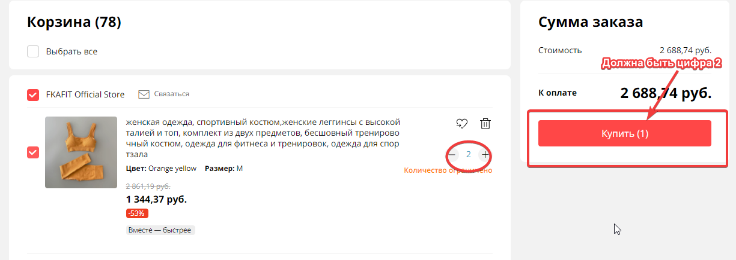

STR: 1. Открыть сайт https://aliexpress.ru 2. Выбрать товар и положить его в корзину 3. Перейти в корзину Result: На иконке "корзина" стоит цифра 0 Expected result: На иконке "корзина" должна стоять цифра 1 | Aliexpress | Корзина |  | Trivial | Low |  | Begunova |  | Win10 Pro | 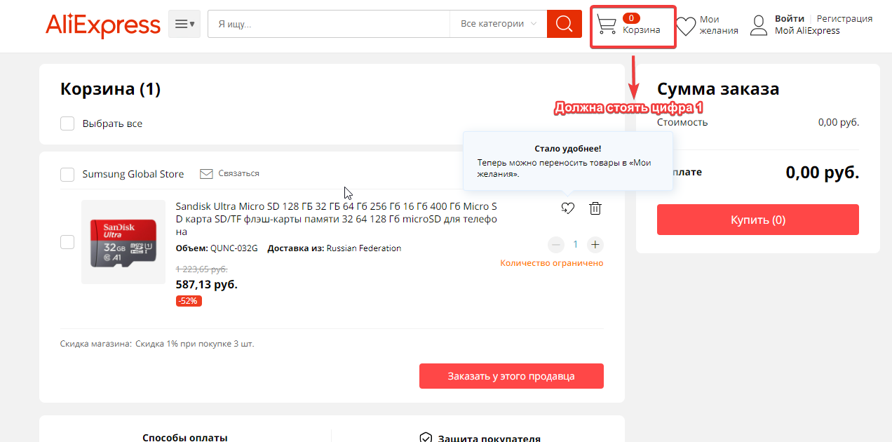

STR: 1.Открыть сайт https://aliexpress.ru 2. Выбрать товар и положить его в корзину 3. Перейти в корзину 4.Начать оформление заказа 5.В поле "способ оплаты" выбрать "Оплата картой" 6.В поле "имя держателя карты" набрать имя кириллицей Result: Система пропускает имя написанное кириллицей Expected result: Система не должна сохранять карту и не должна была пропускать на следующий шаг | Aliexpress | Оплата товара |  | Trivial | Low |  | Begunova |  | Win10 Pro

